「プレビュー 印刷」画面表示問題
【アイジー工業様】
№ | システム | 機能名 |  | APP | 元ソース更新時間
3 | 人事 | 退職金ポイントマスター保守 |  | TKPJI030.app | 2015‎/‎11‎/‎18‎、‏‎14:33:15
4 | 人事 | 退職金ポイントマスター出力(台帳) |  | TKPJI040.app | ‎2015‎/‎11‎/‎18‎、‏‎16:58:21
「プレビュー／印刷」画面表示問題 |  |  | （ステップ①②③④） |  | 動作環境：PROSTAFF人事3.X.0 | データベース：THK111G、ユーザー：IGKOGYO
 | ①「退職金ポイントマスター保守」（TKPJI030）画面で「プレビュー／印刷」押すと、プレビュー画面じゃなく、単独起動ログイン画面が表示されます。
 | 動作が間違えたと思います。
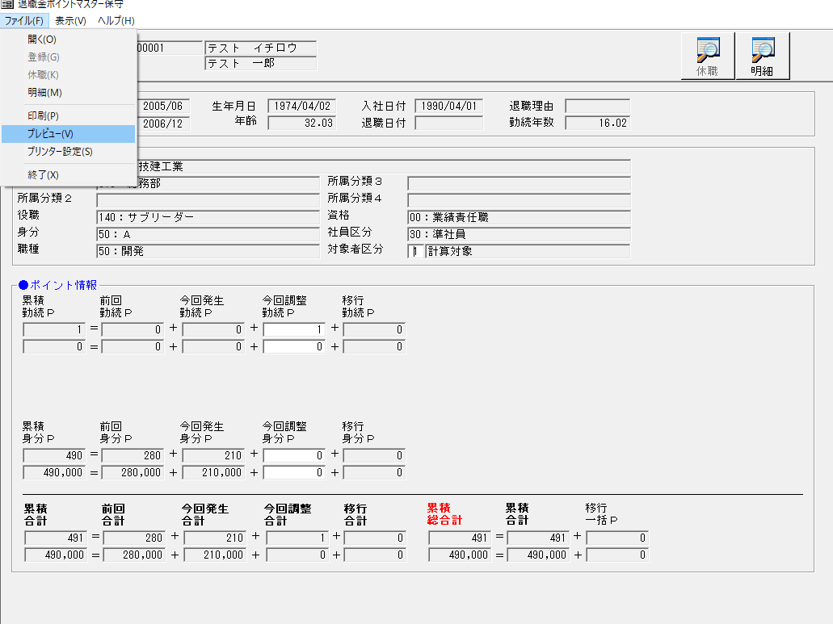
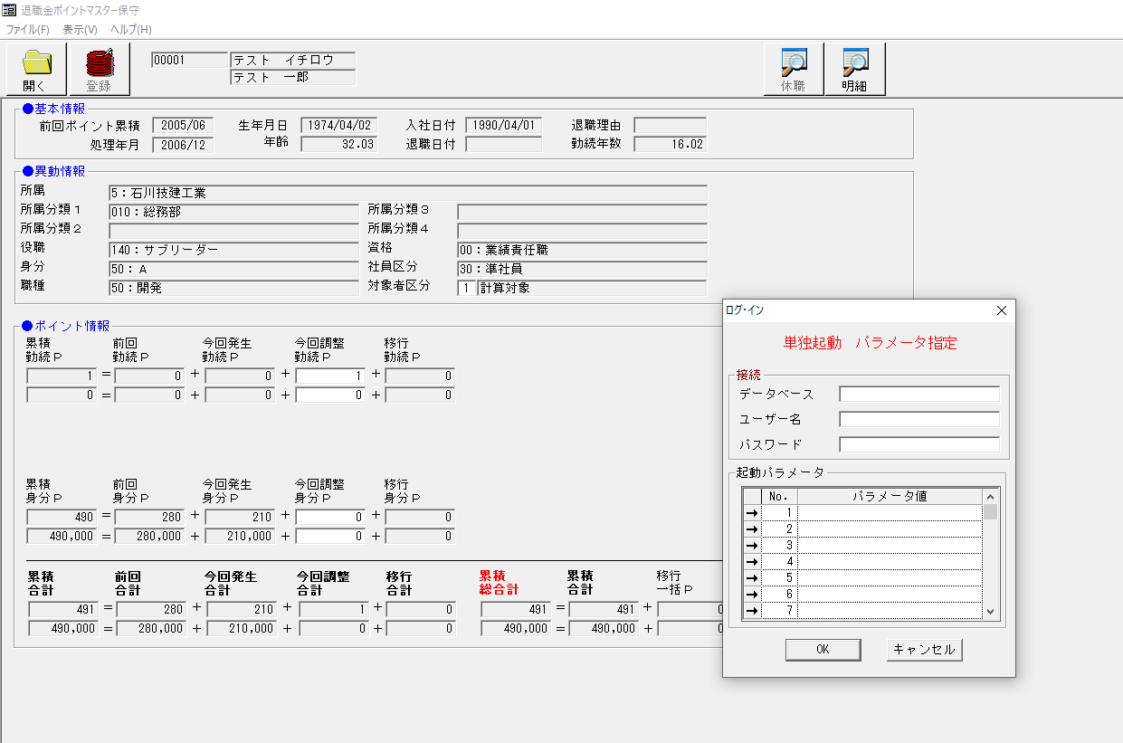

 |  |  |  |  |  | ー＞

 | (*以下は上記①画面「TKPJI030.APP」中プレビュー／印刷ボタンの内容) |  |  |  |  |  | (*以下は呼び出された「TKPJI040.APP」中の内容)
 | ②ボタン押す後処理を見ると、以下になります。 |  |  |  |  |  | ③「退職金ポイントマスター出力(台帳)」「TKPJI040」ソース中で
 | 呼び出された「TKPJI040.EXE」は「退職金ポイントマスター出力(台帳)」PGです。相関パラメーターも設定した。 |  |  |  |  |  | 「▼2015/11/18 追加 Win7対応」
 |  |  |  |  |  |  | 「Call F_IsCertify( 'TKPJI040' )」
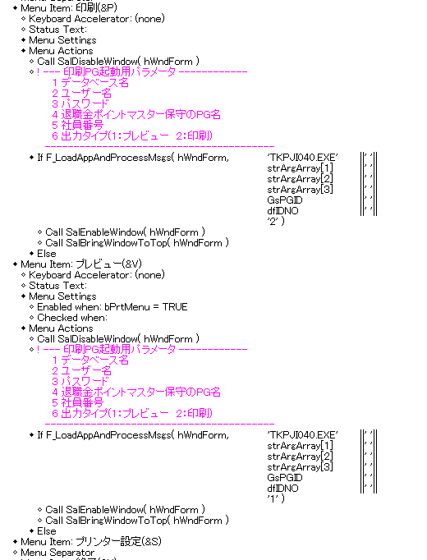
 |  |  |  |  |  |  | コンメト化すると、プレビュー画面が正常で表示されました。
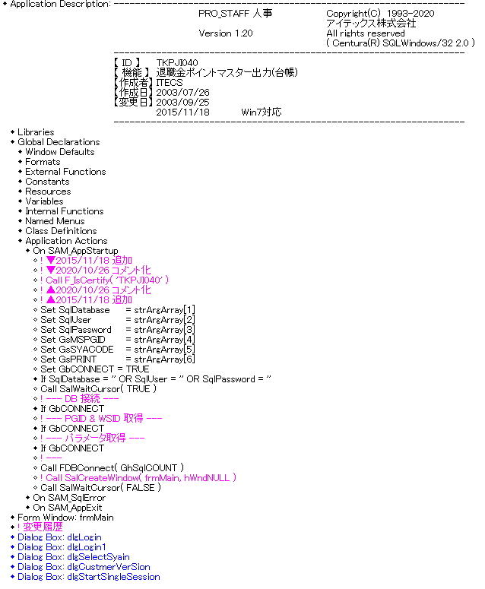

 | ④「③でコメント化処理すると、「退職金ポイントマスター保守」（TKPJI030）画面で「プレビュー／印刷」押すと、プレビュー内容が表示されます。」
 | （*表示されるプレビュー画面は最前面ではありません。）

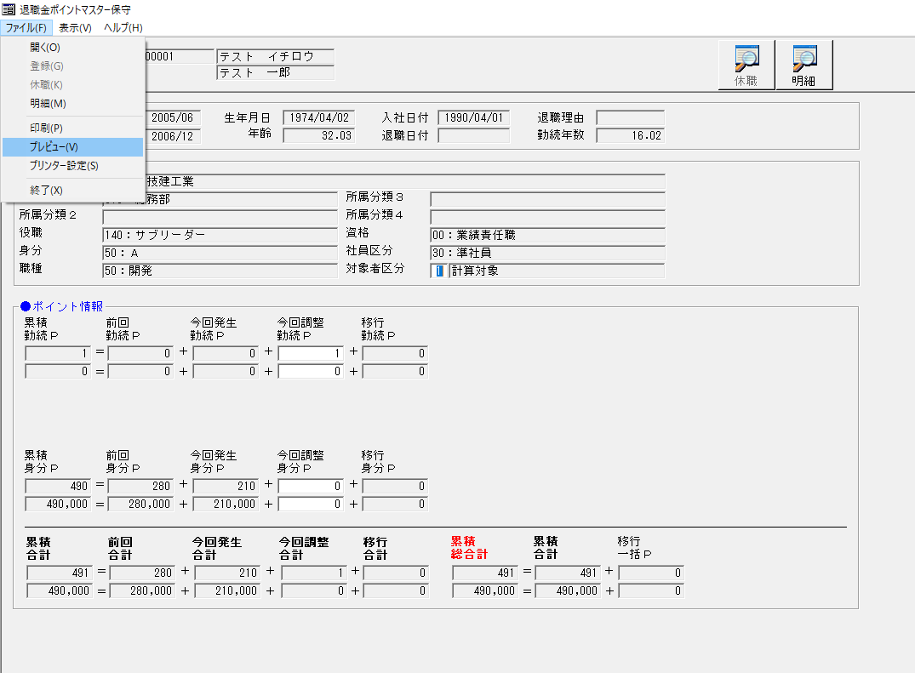
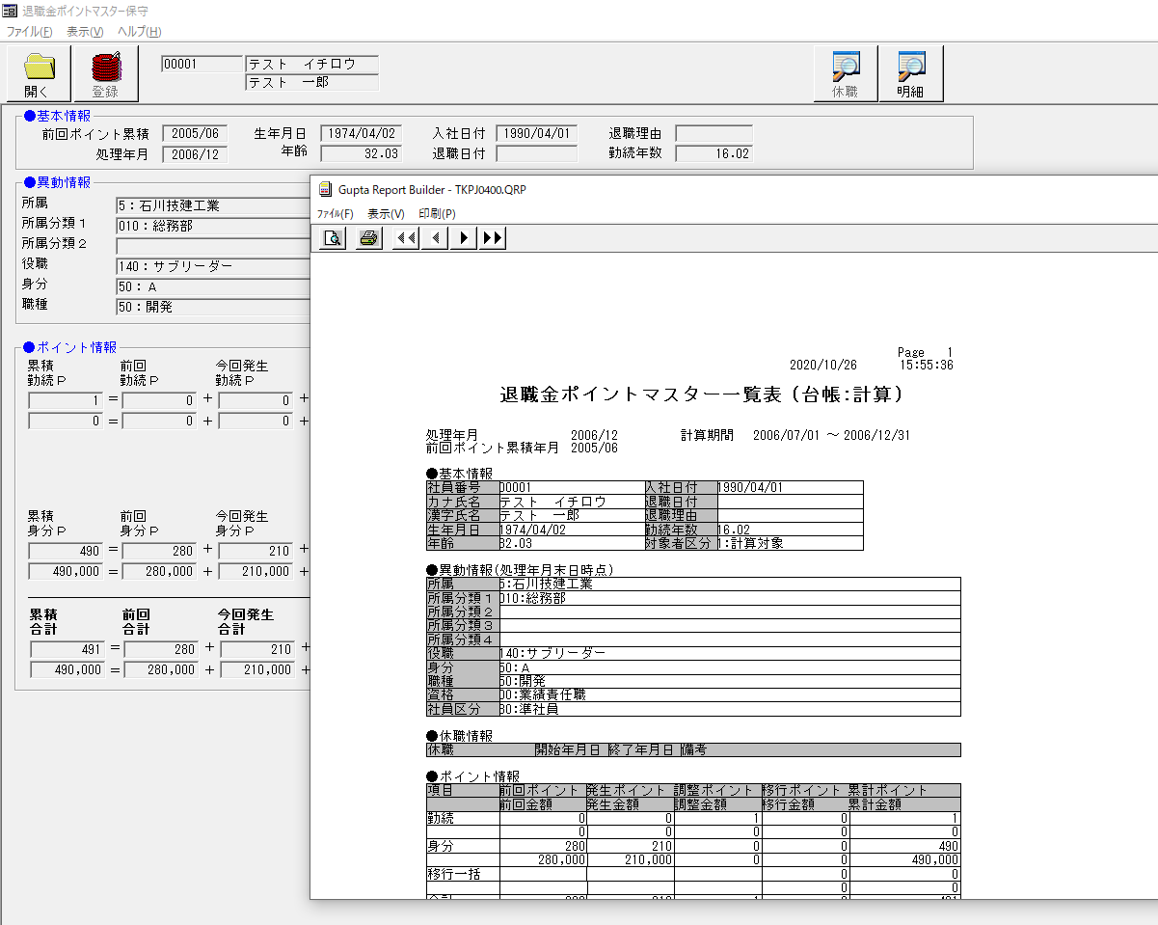

 |  |  |  |  |  | ー＞

 | まとめ
 | 「TKPJI040.APP」中追加された内容
 | 「▼2015/11/18 追加 Win7対応」
 | 「Call F_IsCertify( 'TKPJI040' )」
 | 昔は単独起動時、ログイン検証するように追加したそうですが、しかし今回は単独起動必要な場合ではなくでもログイン検証画面が出てきました。
 | この修正をコンメト化すると、正しく動いてますと思います

 | *以下は上記の「Win7対応修正」をコンメト化する前とコンメト化する後、「退職金ポイントマスター出力(台帳)」「TKPJI040」単独起動時動き
 |  | コンメト化前（変更しない時）

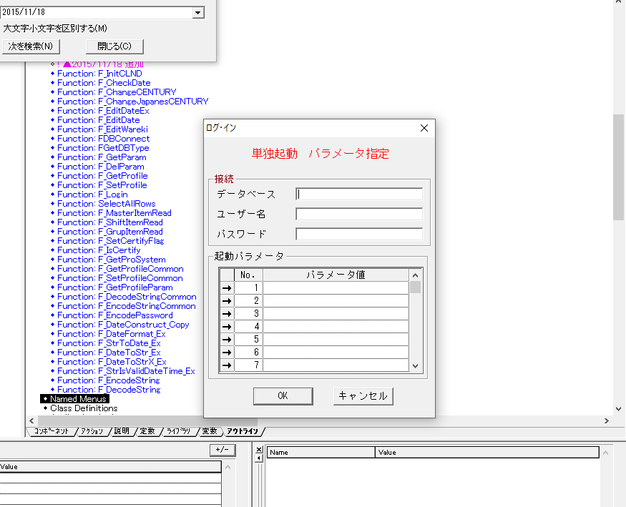

 |  | コンメト化後
 |  | パラメーターを入力するようなログイン検証じゃないですが、この前あるソースと同じログイン検証画面が出てきます。
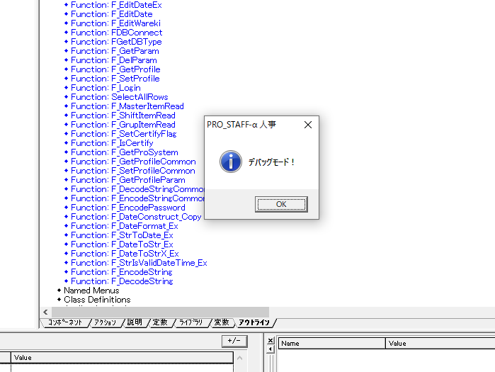

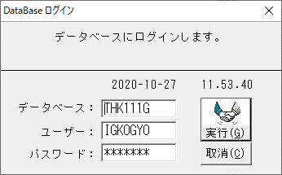

 | 上記による、「TKPJI040」中の以下の修正追加内容をコメント化するでしょうか？
 | 「▼2015/11/18 追加 Win7対応」
 | 「Call F_IsCertify( 'TKPJI040' )」

 | もしくは仕様によりそのまま変更しなく大丈夫ですか？
 | ご確認お願い致します。

解決策
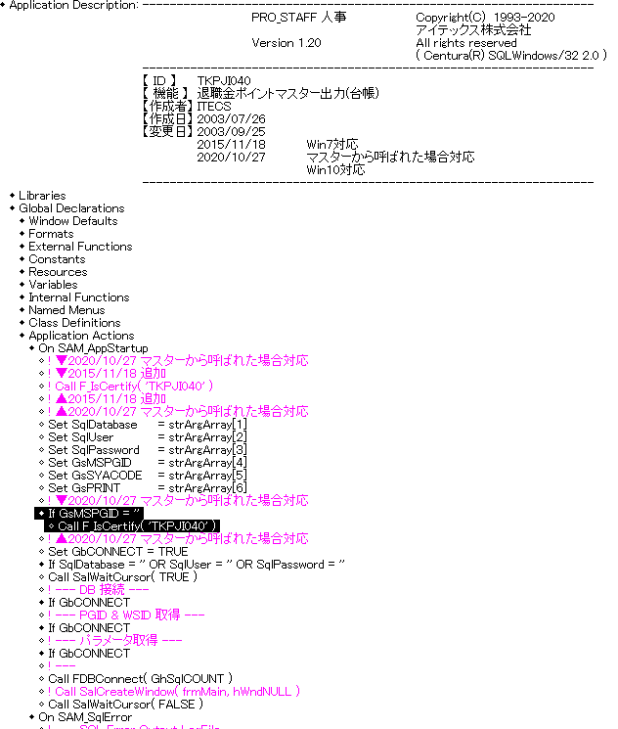
(*以下は呼び出された「TKPJI040.APP」中の内容)
③「退職金ポイントマスター出力(台帳)」「TKPJI040」ソース中で
「▼2015/11/18 追加 Win7対応」
「Call F_IsCertify( 'TKPJI040' )」
下に移動すると問題が解決しました。

